Ориентировочный расчет кухни
Для правильного расчета у вас должен быть включен украинский или руский шрифт!
Кухня прямая Wood Master

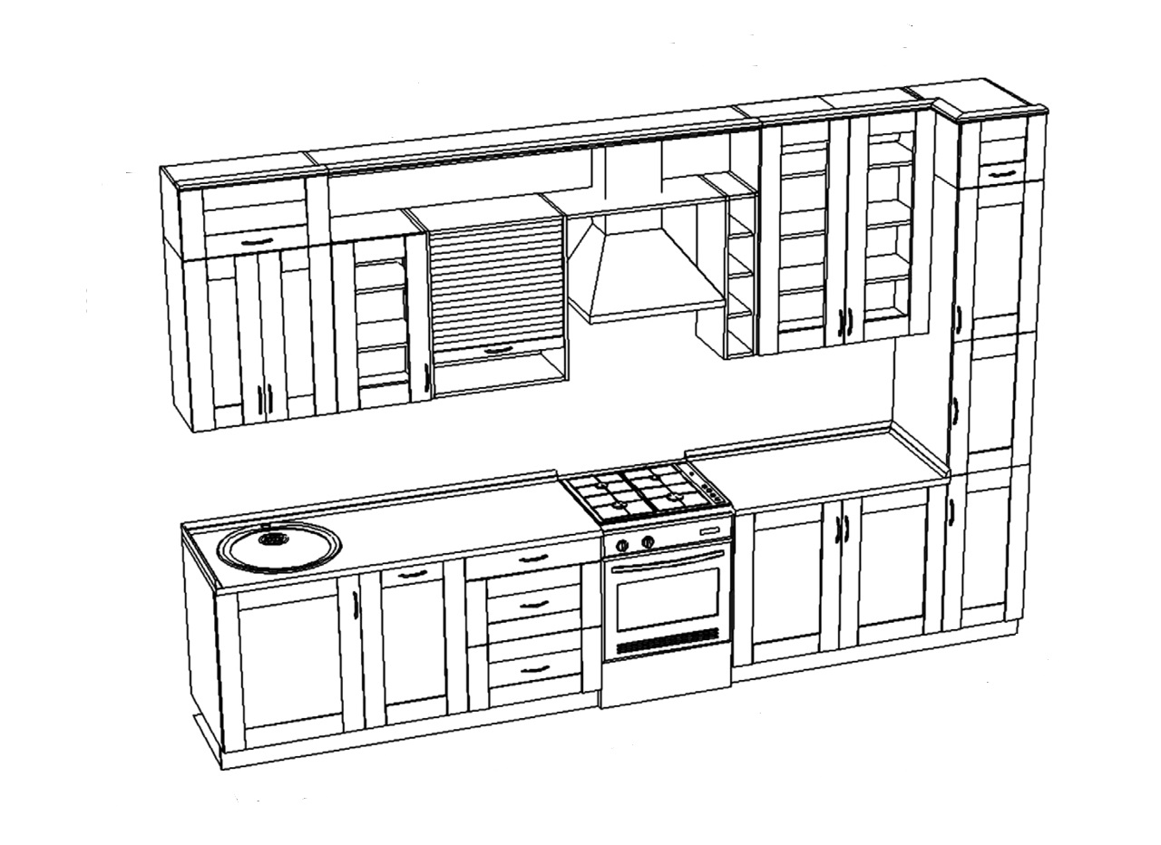

В строчке "Общая длинна кухни" указывается длинна кухни в погонных метрах. В строчке высота верхних секций, выбираете
желаемую высоту: 1-да, 0-нет. В строчке "Шкаф с нишей для Дух. и МК печи - указываете колличество шкафов.
Общая длинна кухни - | 3.6 | м/п

Высота верхних секций 720мм | 1 | мм
Высота верхних секций 820мм | 0 | мм
Шкаф с нишей для духовки и МК печи | 0 | шт

Фасады из ДСП без доводчиков | 702.0 | $ |  | Цена за 1 м/п | 195.0
Фасады из ДСП с доводчиками | 792.0 | $ |  | Цена за 1 м/п | 220.0
Фасады из МДФ пленочного без доводчиков | 810.0 | $ |  | Цена за 1 м/п | 225.0
Фасада из МДФ пленочного с доводчиками | 907.2 | $ |  | Цена за 1 м/п | 252.0
Фасады из МДФ крашеного без доводчиков | 1065.6 | $ |  | Цена за 1 м/п | 296.0
Фасады из МДФ крашеного с доводчиками | 1134.0 | $ |  | Цена за 1 м/п | 315.0
Все цены указанны с установкой

Кухня угловая Wood Master
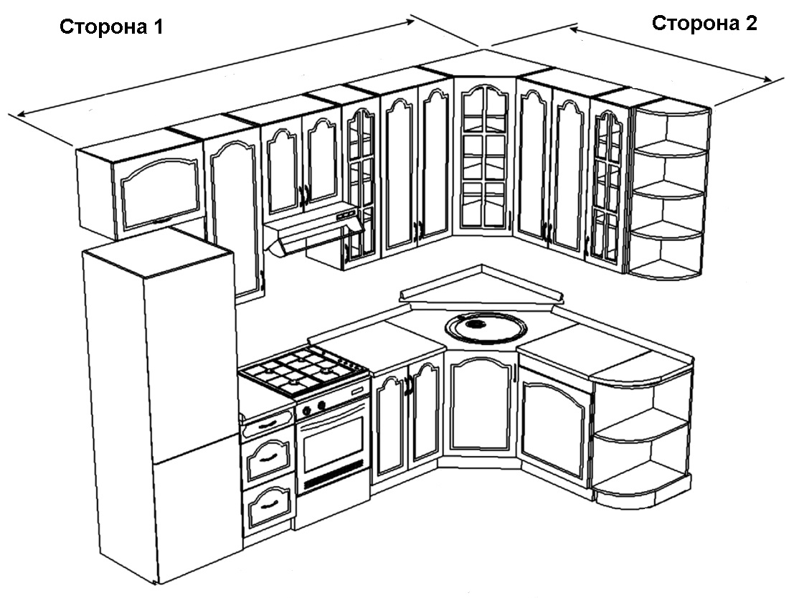

В строчке "Длинна кухни" указывается длинна кухни в погонных метрах. В строчке высота верхних секций, выбираете
желаемую высоту: 1-да, 0-нет. В строчке "Шкаф с нишей для Дух. и МК печи - указываете колличество шкафов.
Длинна кухни СТОРОНА 1 - | 3.5 | м/п
Длинна кухни СТОРОНА 2 - | 1.5 | м/п
Общий размер кухни | 4.55

Высота верхних секций 720мм | 0 | мм
Высота верхних секций 820мм | 1 | мм
Шкаф с нишей для духовки и МК печи | 0 | шт

Фасады из ДСП без доводчиков | 976.0 | $ |  | Цена за 1 м/п | 214.5
Фасады из ДСП с доводчиками | 1101.1 | $ |  | Цена за 1 м/п | 242.0
Фасады из МДФ пленочного без доводчиков | 1126.1 | $ |  | Цена за 1 м/п | 247.5
Фасада из МДФ пленочного с доводчиками | 1261.3 | $ |  | Цена за 1 м/п | 277.2
Фасады из МДФ крашеного без доводчиков | 1481.5 | $ |  | Цена за 1 м/п | 325.6
Фасады из МДФ крашеного с доводчиками | 1576.6 | $ |  | Цена за 1 м/п | 346.5
Все цены указанны с установкой

Кухня "П" образная Wood Master
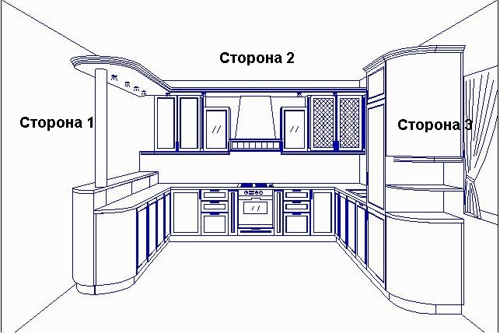

В строчке "Длинна кухни" указывается длинна кухни в погонных метрах. В строчке высота верхних секций, выбираете
желаемую высоту: 1-да, 0-нет. В строчке "Шкаф с нишей для Дух. и МК печи - указываете колличество шкафов.

Длинна кухни СТОРОНА 1 - | 1.0 | м/п
Длинна кухни СТОРОНА 2 - | 1.0 | м/п
Длинна кухни СТОРОНА 3 - | 1.0 | м/п
Общий размер кухни | 2.1

Высота верхних секций 720мм | 1 | мм
Высота верхних секций 820мм | 0 | мм
Шкаф с нишей для духовки и МК печи | 1 | шт

Фасады из ДСП без доводчиков | 449.5 | $ |  | Цена за 1 м/п | 214.0
Фасады из ДСП с доводчиками | 502.0 | $ |  | Цена за 1 м/п | 239.0
Фасады из МДФ пленочного без доводчиков | 512.5 | $ |  | Цена за 1 м/п | 244.0
Фасада из МДФ пленочного с доводчиками | 569.2 | $ |  | Цена за 1 м/п | 271.0
Фасады из МДФ крашеного без доводчиков | 661.6 | $ |  | Цена за 1 м/п | 315.0
Фасады из МДФ крашеного с доводчиками | 701.5 | $ |  | Цена за 1 м/п | 334.0
Все цены указанны с установкой
По вопросам изготовления любой корпусной мебели (Кухни, Шкафы-Купе, Прихожие, Гардеробные, Детские, Спальни и т.д.)
обращайтесь по телефону +380660012474 Роман. Более подробно с нашими работами можно ознакомится по ссылке
www.facebook.com/Wood.Master.Meble | или на нашем сайте |  | https://wood-maste.0372.ua/

